追加検査（オプション）
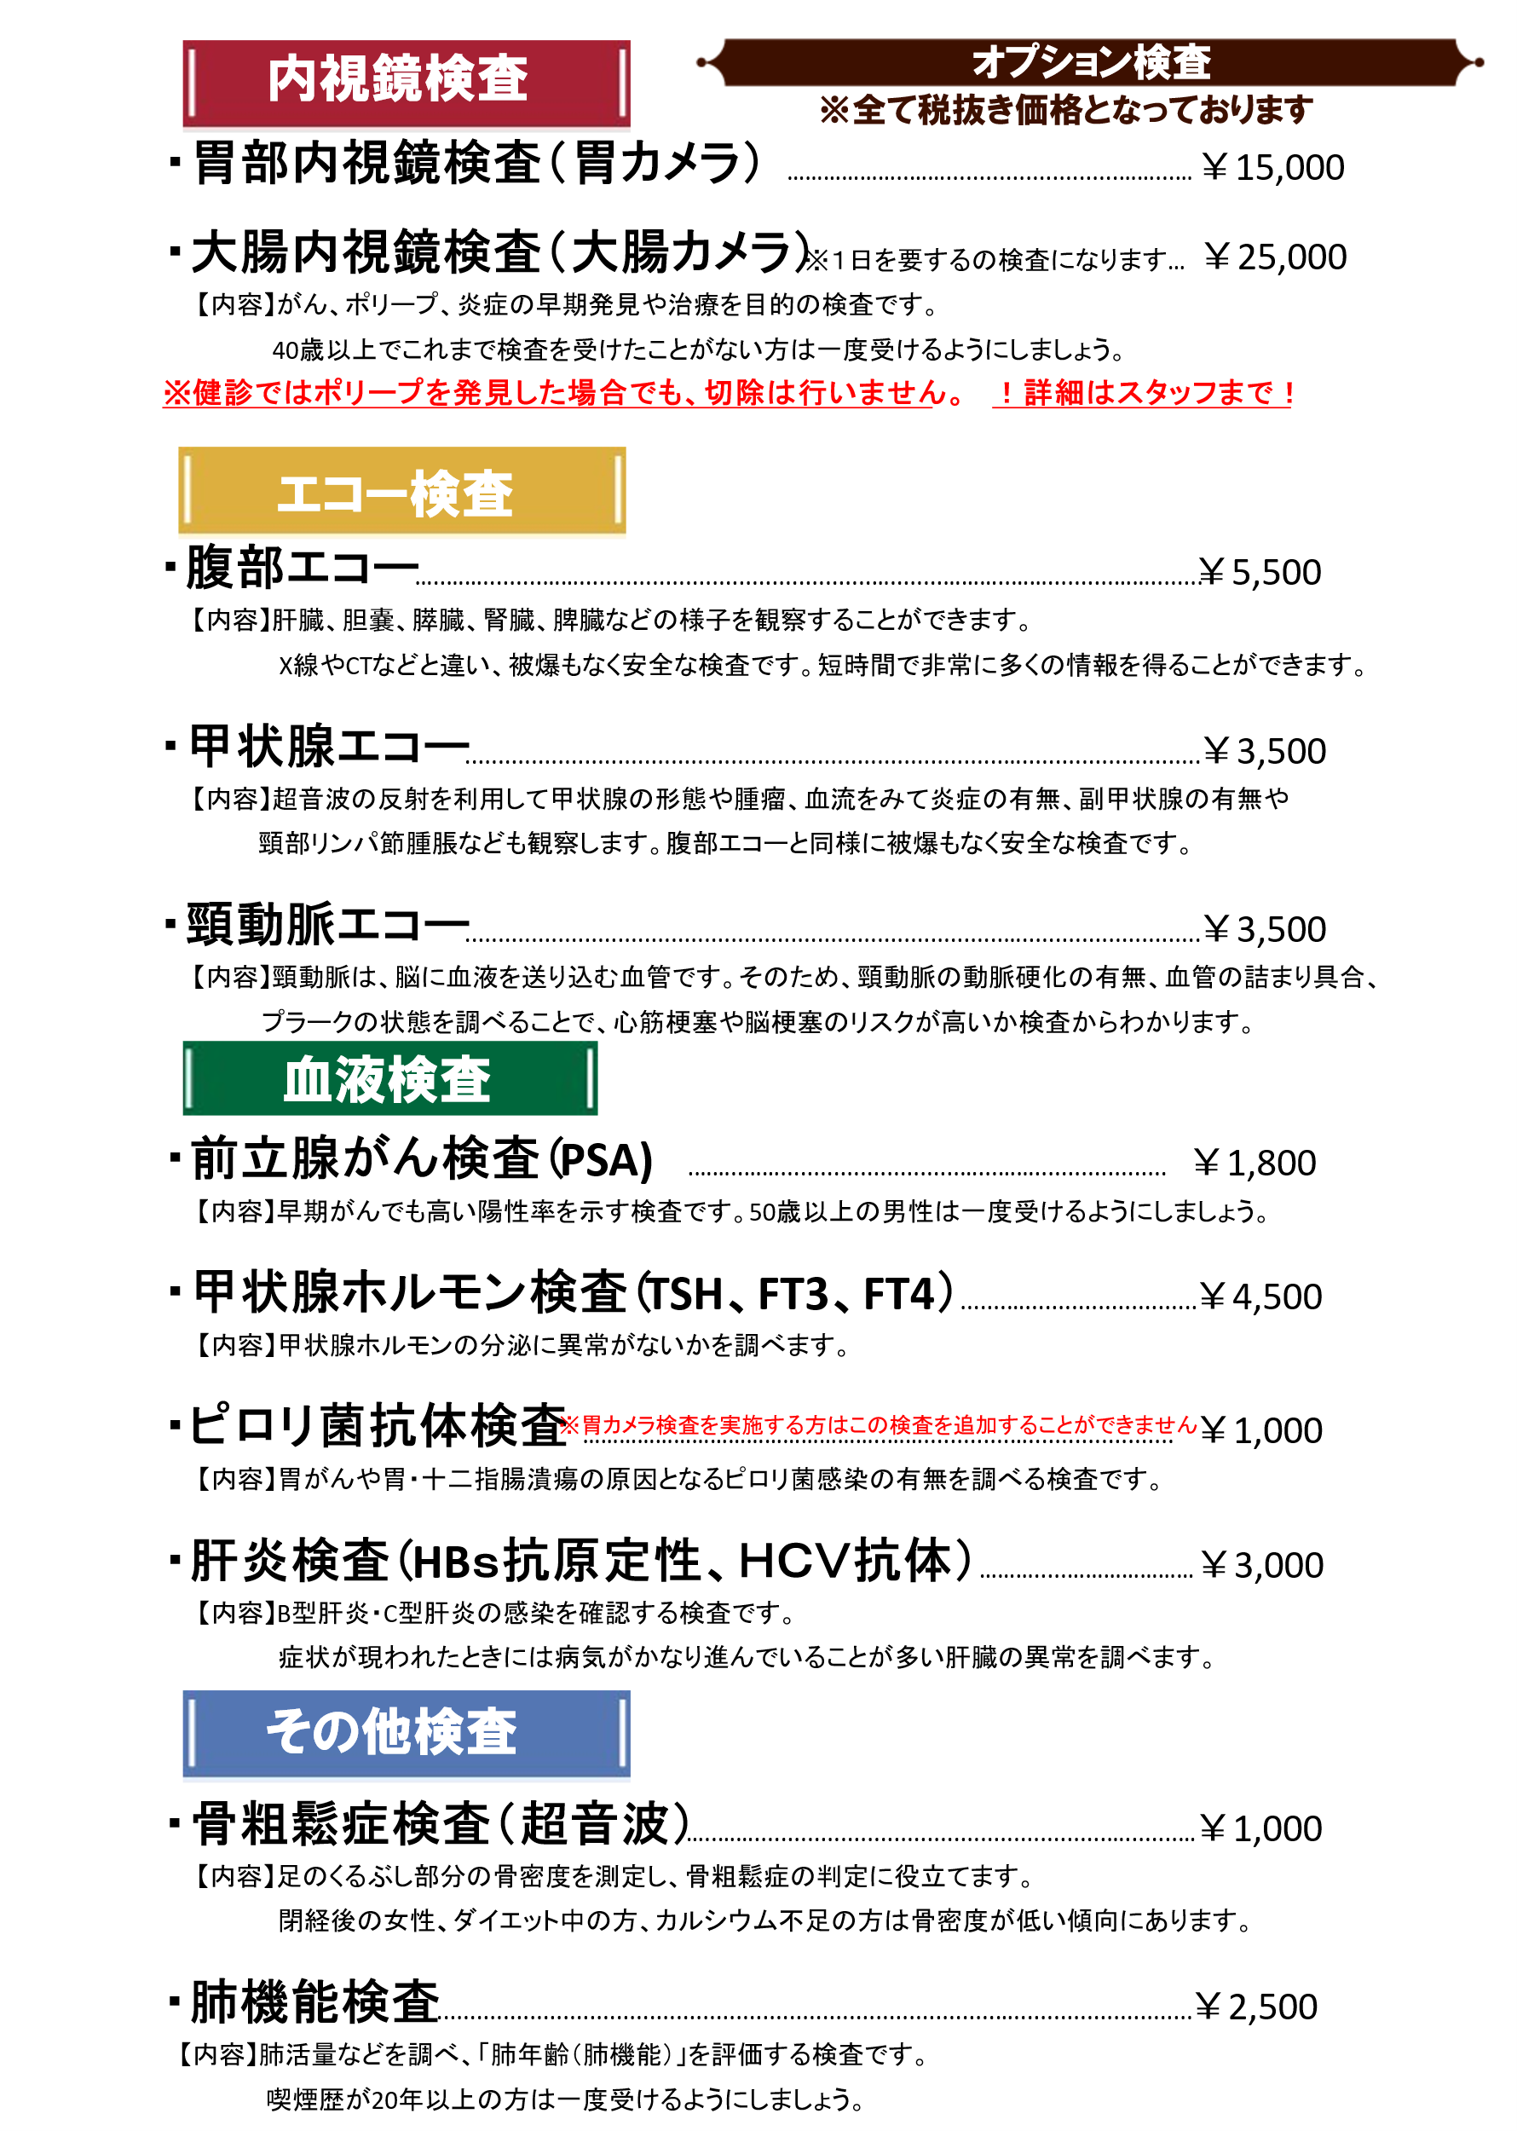

※胃カメラ検査は生活習慣病予防健診(35歳以上)の標準項目のため、
選択の必要はございません。

※腹部エコー検査と肺機能検査は生活習慣病予防健診の付加健診の項目のため、
節目健診を受ける方は選択の必要はございません。

※肝炎検査について、1度も受けたことのない方は生活習慣病予防健診の肝炎ウイルス検査を
希望してください。2度目以降の方はオプションから希望されてください。

※ピロリ菌抗体検査は生活習慣病予防健診(35歳以上)、胃カメラ施行時にピロリ菌検査要素がありましたら
胃カメラ時にウレアーゼ検査(ﾋﾟﾛﾘ菌検査)を行います。

34歳以下の方
健康診断メニューについて
※項目NO①、②（採血なし）は当日、③～⑤は１週間程度で健康診断書のお渡しが可能です。※郵送の場合、10日前後かかります。
※労働安全衛生法で定められている一般的な健康診断メニューは【項目No③】となります。
 | 内科診察 |  | 一般計測 |  |  |  |  | 尿検査 | 血液検査 |  |  |  |  |  | 心 電 図 | 胸部X線 | 料 金 （税抜き）
糖検査
項 目 | 問診 既往歴 自覚症状 他覚症状 業務歴 内服歴 | 診 察 | 血圧、脈拍 | 身長 体重 BMI | 腹 囲 | 視力検査 | 聴力検査 1,000Hz ～ 4,000Hz | 糖 蛋白 潜血 ウロビリノーゲン | 貧血 赤血球 血色素 | 脂質 LDL HDL 中性脂肪 | 肝機能 AST（GOT) ALT(GPT) γGTP | 血糖 | HbA1C | 腎機能 尿酸 尿素窒素 クレアチニン
① | ○ | ○ | ○ | ○ | ○ | ○ | ○ | ○ |  |  |  |  |  |  |  | ○ | ¥5,000
② | ○ | ○ | ○ | ○ | ○ | ○ | ○ | ○ |  |  |  |  |  |  | ○ | ○ | ¥6,500
③ | ○ | ○ | ○ | ○ | ○ | ○ | ○ | ○ | ○ | ○ | ○ | ○ |  |  | ○ | ○ | ¥8,500
④ | ○ | ○ | ○ | ○ | ○ | ○ | ○ | ○ | ○ | ○ | ○ | ○ | ○ |  | ○ | ○ | ¥9,000
⑤ | ○ | ○ | ○ | ○ | ○ | ○ | ○ | ○ | ○ | ○ | ○ | ○ | ○ | ○ | ○ | ○ | ¥9,500
※その他オプション追加についてはご相談ください

 |  |  |  |  |  |  |  |  |  | 公式LINEはこちら！ |  |  |  |  | ホームページはこちら！
 | 内科・消化器内科・胃カメラ・大腸カメラ・各種健診・ワクチン接種

 |  |  |  |  |  |  |  |  | TEL：098－989-7211
 |  |  |  |  |  |  |  |  | FAX：098－989-7216

中部徳州会 案内文書
